关系图
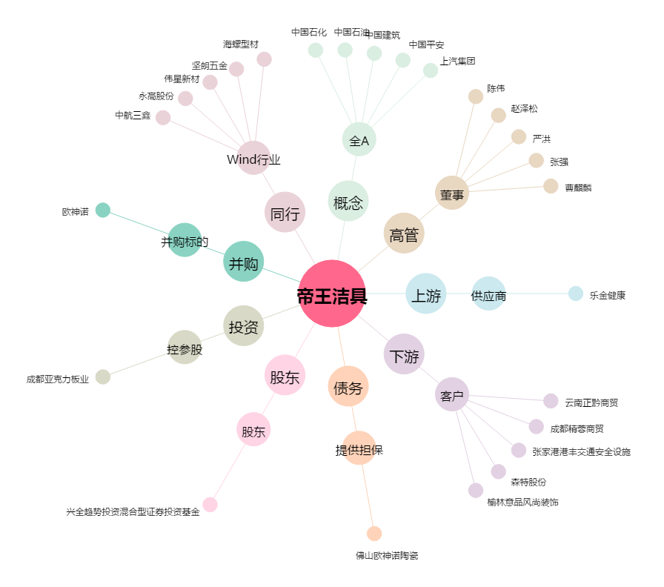
帝王洁具[002798.SZ] - 关系概览图

